상품제안서
CAS 디지털 체중계 X24 | 상품코드: S23847

 |  |  |  |  |  |  | 02-713-8555 | www.synergygift.co.kr
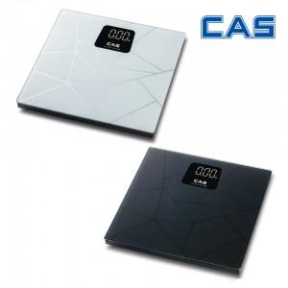

【상세/제작정보】

【인쇄/포장옵션】 | 라벨지 / 정품 케이스

【공급단가】 | 수량 | 50~ | 100~ | 500~ | 1,000~ | 2,000~
*VAT별도 | 단가 | 29,380원 | 28,920원 | 28,250원 | 27,120원 | 25,990원

【상품 URL】 | https://www.synergygift.co.kr:443/src/goods_detail.php?gdno=23847

